Sheet1
カロッツェリア 新商品 発売連絡書

 |  |  |  |  |  |  |  | 2016-11-11 09:58:15

【トヨタ エスティマ（ＭＣ後）用 バックカメラ接続用取付キット】 ≪ KK-Y204BC ≫ 発売日：11月中旬

 | いつも大変お世話になっております。新商品発売連絡をさせていただきます。ご確認よろしくお願いいたします。

 | バックカメラユニット ＮＤ－ＢＣ８Ⅱ 用 取付キット
 |  | 専用ブラケットで純正取付位置に設置するので、綺麗に納まります。
 |  | 車内配線ケーブル（プリワイヤー）を利用することで、引き回し作業を省略できます。
 | 型番 |  | 希望小売価格 | 適用車種 |  |  | 年式

 | KK-Y204BC |  | 7,000円（税別） | ｴｽﾃｨﾏ(MC後) |  |  | H28/6～現在

 | ■取付イメージ |  |  |  |  | ■JANコード
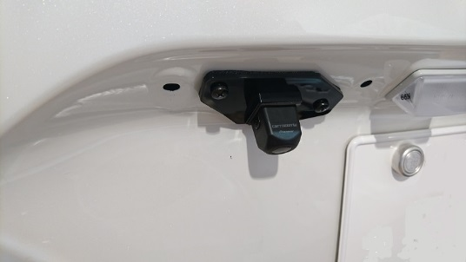

 |  |  |  |  | ｶﾞｰﾆｯｼｭ取付後↓
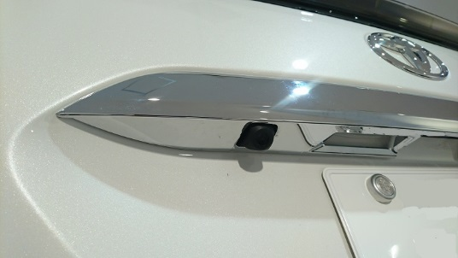

 |  | ↑ｶﾞｰﾆｼｭ取付前

 | ■付属部品

 |  |  |  |  |  | 株式会社クラフト

 |  |  |  |  |  |  | TEL 045-548-9292
 |  |  |  |  |  |  | FAX 045-548-9294

